迂回路図
迂 回 路 図
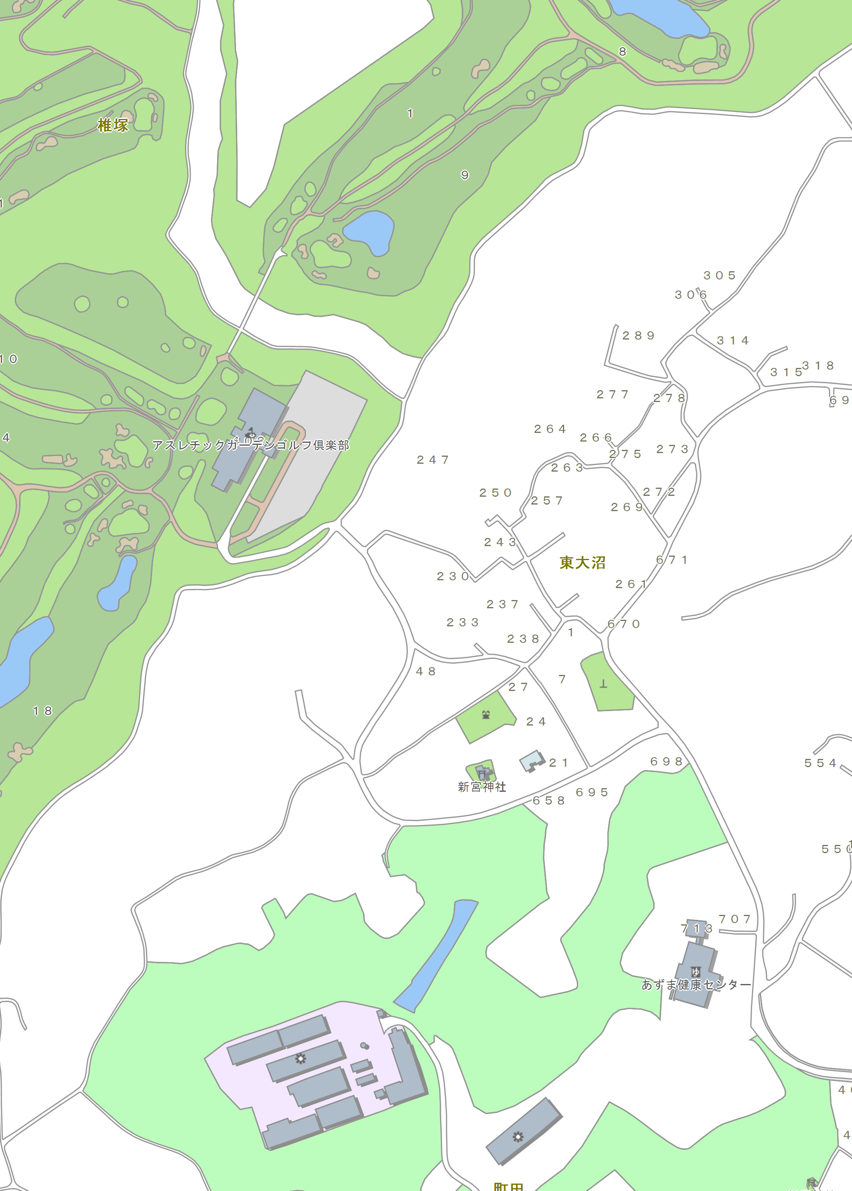

迂回路

吉永機械株式会社
茨城ヤード
警備員
警備員
※通行の際は、
警備員へお声がけ願います。

警備員

警備員

施行範囲
Ｌ＝１４０ｍ

通行止め区間

県道5号→

稲敷市東大沼・町田地内

